Sheet1
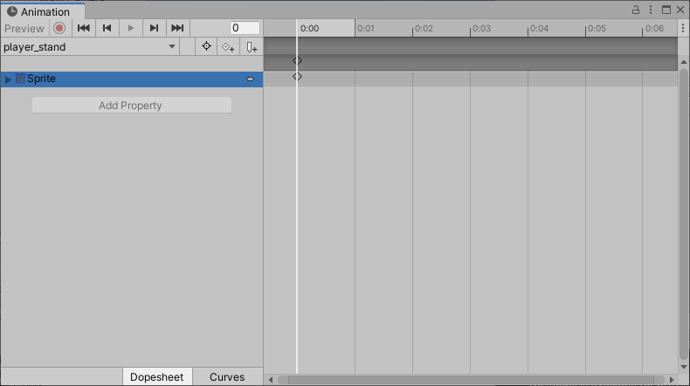
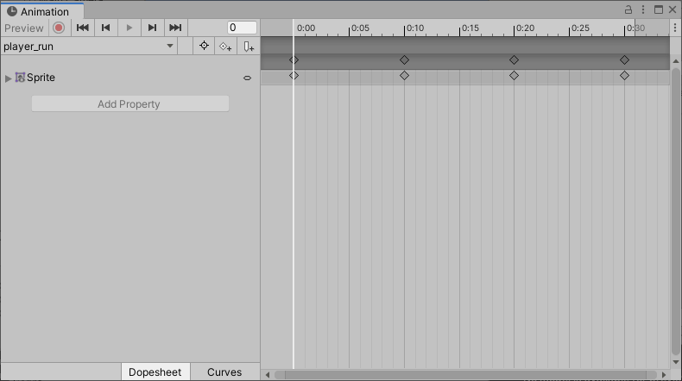
課題内容：勤務先使用環境学習
 | 9：00～12：00 | Unityでプログラミングをやってみよう【C#基本】(プログラミング作成・動作理解)
 | 12：00～13：00 | 昼食
 | 13：00～15：00 | Unityでプログラミングをやってみよう【C#基本】(プログラミング作成・動作理解)
 | 15：00～17：30 | ゲーム開発ができるようになる基礎知識まとめ(資料まとめ)
 | 17：30～18：00 | 本日のまとめ／明日の課題準備

 | 1．Unityでプログラミングをやってみよう【C#基本】
 | https://dkrevel.com/makegame-beginner/program-beginner/

 | 上記URL内容を確認しながらプログラムの作成を行いました。

 | Unityでプログラミングをやってみよう【C#基本】

 | キャラクターを作ろう

 | 画像の大きさについて

 | ・画像の幅、高さは２のべき乗にするといいよ！（iOSは正方形）
 | ・２のべき乗じゃなくてもいいけど、重いよ！
 | ・納得のいく解像度は下から調査しよう！

 | パラパラ漫画を作ろう

 | 立ち

 | 走り

 | ジャンプ（上昇）

 | ジャンプ（下降）

 | クリア（喜びとか）

 | ダウン

 | 1. 地面についている場合の絵は必ず画像の一番下の位置に足を持ってくる事
 | 2. 可能な限り同じ大きさのテクスチャにする事
 | 3. 違う大きさのテクスチャを使用する時中心に注意する事
 | 4. 背景は透明にする事
 | 5. ファイル名の頭文字を統一しよう
 | 6. ファイル名は英語にする事

 | 1は絵ごとに足の位置が違うと地面とどれくらいの距離にいればいいのかわからなくなるので大事です。

 | ２はテクスチャの大きさをマチマチにしてしまうと、自分の当たり判定をコマ割りで制御しなくてはいけなくなってメンドくさいので今回は無しの方向でいきましょう。初心者の時はなるべく難しくなる要因を避けた方がいいです。

 | ３はどうしても違う大きさのテクスチャを使用したい場合は絵の中心座標を合わせましょう。今回の場合はダウンのアニメーションがこれに当たります。ダウン中の当たり判定は切ってしまえば大丈夫なので、当たり判定の大きさの違い気にしなくても大丈夫です。地面とだけ当たるようにします。

 | ４は不透明なテクスチャでやってしまうとキャラの周りに白い四角ができちゃうので背景は透明で書きましょう。

 | ５はファイル整理をやりやすくするためですね。一括操作する際に、「このキーワードが入っているファイルに対して一括操作する」みたいな事ができるので一まとまりになるファイルは名前に規則性を持たせた方がいいです。今回は頭文字に「player」をつけたいと思います。

 | ６は不具合防止です。日本語だとバグる危険性があるので極力怖い事はやめましょう。英語でも全角で打ったらダメですよ。何故バグるかというと文字コードの解釈で間違いが起こる可能性があるからです。（自分は問題なく動いても、ゲームにした時一部のプレイヤーだけ動かないなどが起こる可能性があります）

 | テクスチャの設定をしよう

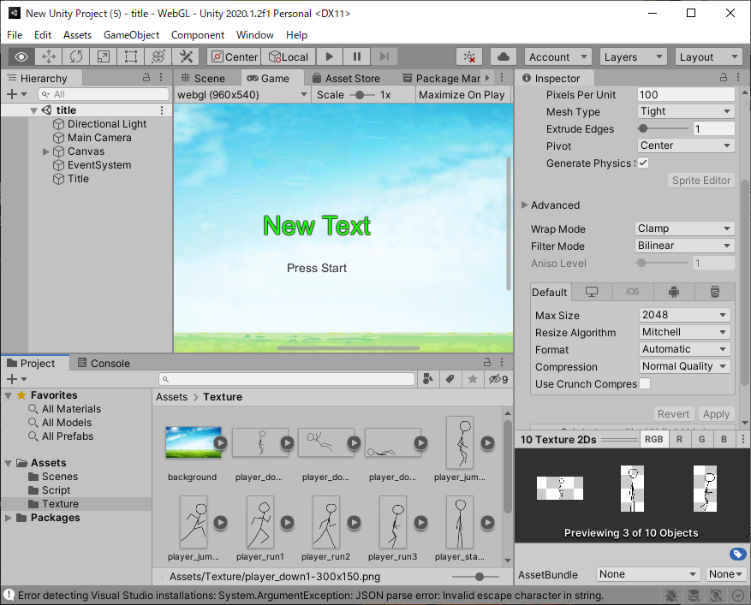

 | アニメーションを作る為の設定をしよう

 | テクスチャの設定をしよう
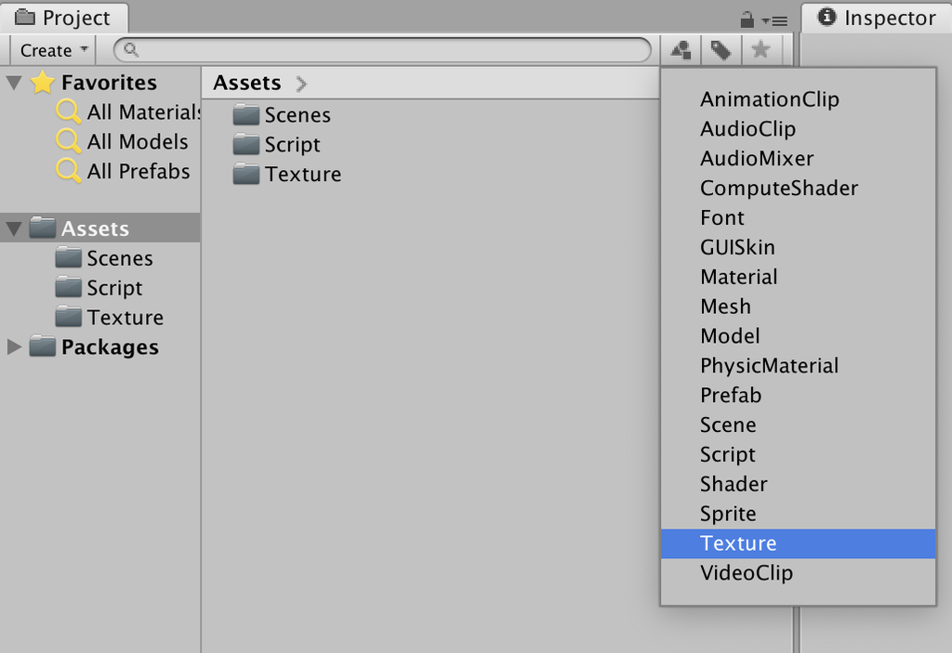

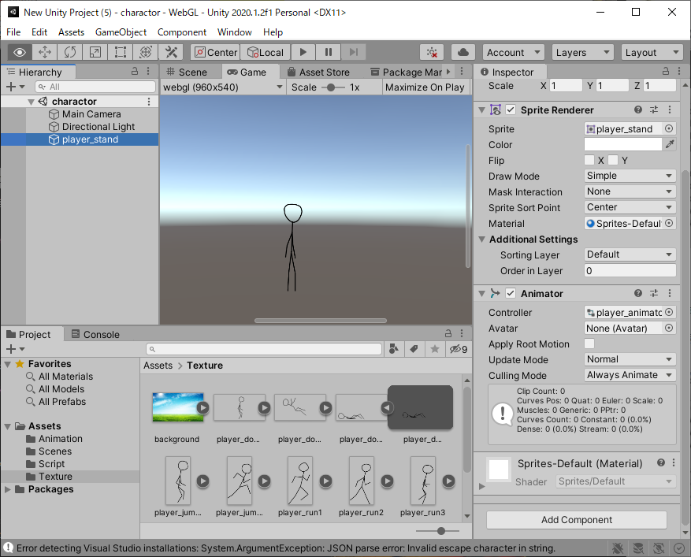

 | AnimatorとAnimationを作成しよう
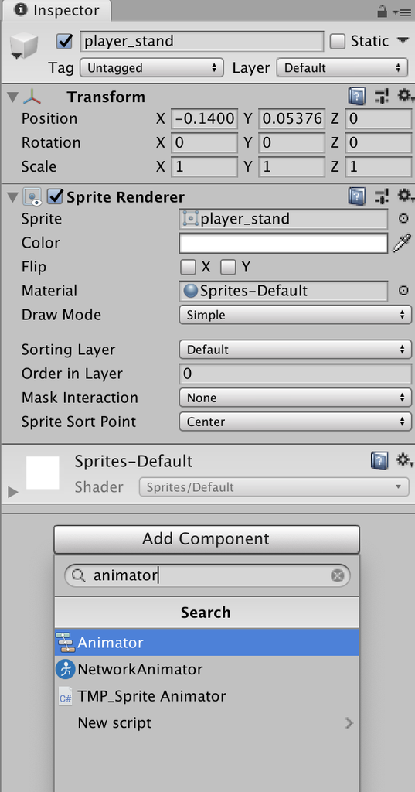

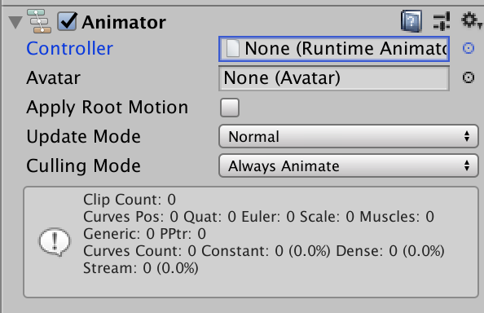

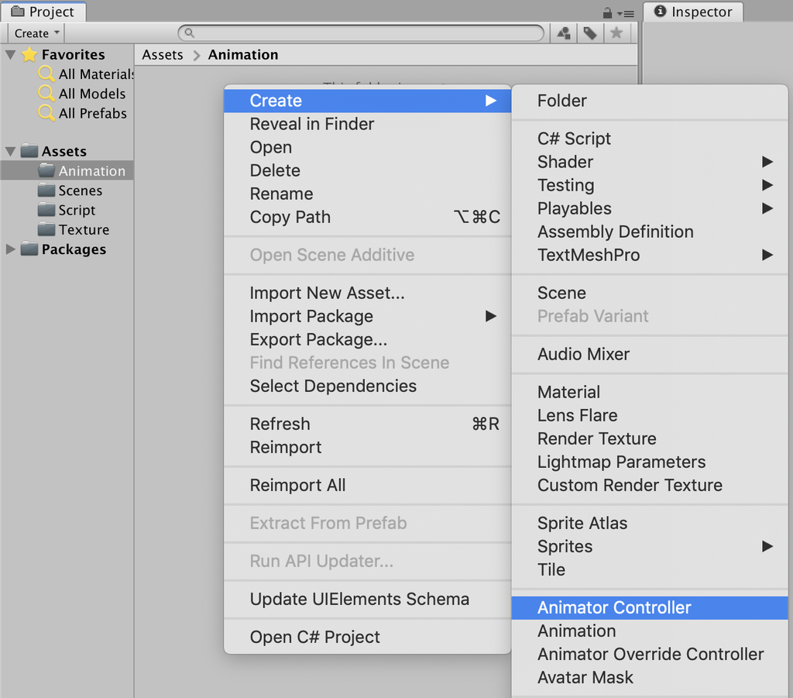

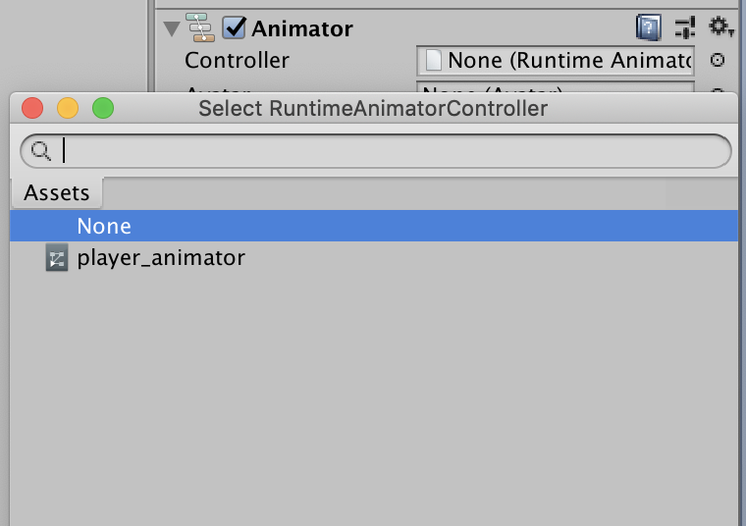

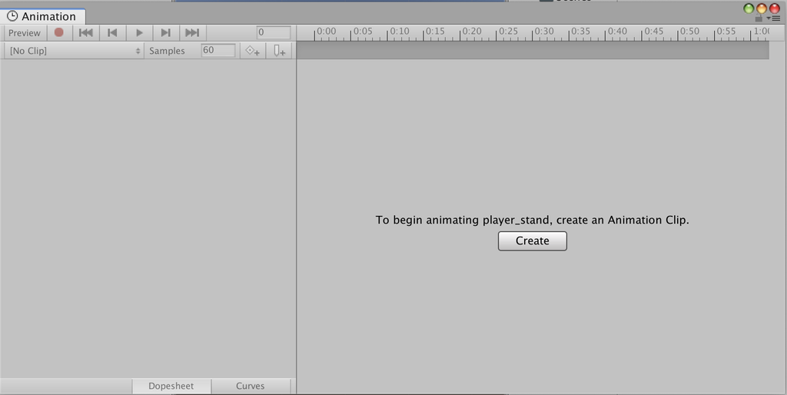

 | アニメーションを作成しよう

